推广目标
SKU：R0001EU ASIN：Bxxxxxxxx3 |  |  |  |  |  |  | 关键词

上架销售时间： | 2025-04-18 | B0F1F7J8V3
推广周期： | 4月20日-6月31日 |  |  |  |  |  | 关键词 | 关键词翻译 | 流量占比 | 预估周曝光量 | 关键词类型 | 转化效果自然流量占比
排名目标： | Matratzensauger #50 |  |  |  |  |  | milbensauger | 吸螨虫 | 49.75% | 13,984 | 主要流量词 | 35%
目标销量： | 15-20pcs/天 |  |  |  |  |  | milbensauger für matratzen | 用于床垫的吸尘器 | 29.44% | 8,276 | 主要流量词 | 42%
 |  |  |  |  |  |  | sofa reiniger | 沙发清洁剂 | 5.93% | 1,667 |  | 62%
 |  |  |  |  |  |  | matratzenreiniger | 床垫清洁剂 | 4.72% | 1,328 |  | 81%
 |  |  |  |  |  |  | milbensauger für matratzen testsieger | 用于床垫测试的螨虫吸尘器测试获胜者 | 2.47% | 695 |  | 46%
目标管理 | 目标 | ASIN 1 |  |  |  |  | milbensauger mit uv licht | 带紫外线灯的螨虫奶嘴 | 1.93% | 543 |  | 6%
对标竞品 | B0DKPGKSYS | B0DKPGKSYS |  |  |  |  | hoover milbensauger | 胡佛螨吸盘 | 1.80% | 505 | 精准长尾词 | 51%
目标排名 | 21-24 |  |  |  |  |  | milbenstaubsauger | 螨吸尘器 | 0.84% | 237 |  | 29%
目标日销 | 10-15 日销 |  |  |  |  |  | polsterreiniger | 室内装饰品清洁剂 | 0.74% | 209 |  | 15
价格 | 109-129.99 |  |  |  |  |  | teppichreiniger gerät | 地毯清洁装置 | 0.22% | 62 | 、 | 16
rating | 136 |  |  |  |  |  | polsterreinigungsgerät | 室内装潢清洗机 | 0.13% | 37 | 、 | 6
评分 | 4.7
主推词 | milbensauger

 |  |  | 广泛 | 词组 | 精准
核心关键词 选取， | milbensauger | 除螨仪 | 1.33 | 1.2 | 1.23
 | milbenstaubsauger | 除螨仪 | 1.39 | 1.24 | 1.29
 | milbensauger für matratzen | 床垫除螨仪 | 1.33 | 1.2 | 1.21
 | milbensauger mit uv licht | 带紫外除螨仪 | 1.36 | 1.22 | 1.28
 | milbensauger für matratzen testsieger | 床垫除螨仪冠军 | 1.29 | 1.16 | 1.21
 | Milbensauger | 除螨仪 | 1.33 | 1.2 | 1.23
 | jigoo milbensauger | jigoo 除螨仪 | 1.47 | 1.3 | 1.36
 | Hoover milbensauger | Hoover除螨仪 | 1.65 | 1.33 | 2.01
长尾词 选取
 | milbenstaubsauger | 除螨仪 | 1.39 | 1.2 | 1.23
 | handstaubsauger | 手持吸尘器 | 0.64 | 0.58 | 0.63
 | milbensauger für matratzen testsieger | 床垫除螨仪冠军 | 1.29 | 1.16 | 1.21
 | matratzenreiniger gerät | 除螨仪冠军 | 1.08 | 0.97 | 1.01

蓝海词 | polsterreiniger gerät | “沙发清洁器”“软家具清洁设备” | 1.01 | 0.94 | 0.89

 | 其他品牌相关 品牌词词组

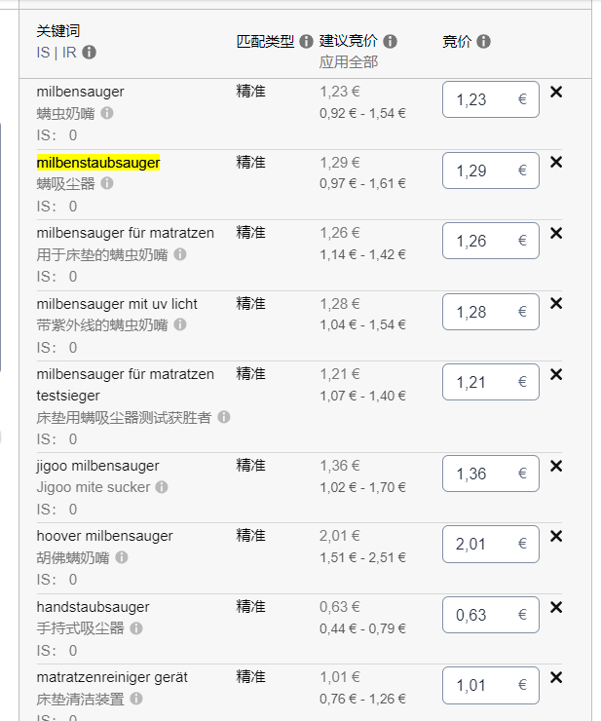
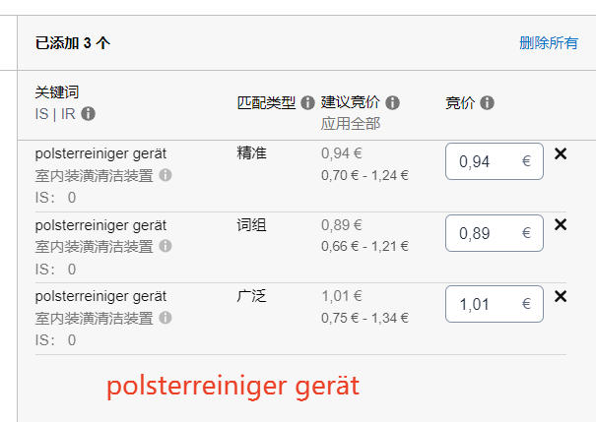

关键词 | 关键词翻译 | 流量占比 | 预估周曝光量 | 关键词类型 | 转化效果自然流量占比 | B0F1F7J8V3
milbensauger | 吸螨虫 | 49.75% | 13,984 | 主要流量词 | 35%
milbensauger für matratzen | 用于床垫的吸尘器 | 29.44% | 8,276 | 主要流量词 | 42%
sofa reiniger | 沙发清洁剂 | 5.93% | 1,667 |  | 62%
matratzenreiniger | 床垫清洁剂 | 4.72% | 1,328 |  | 81%
milbensauger für matratzen testsieger | 用于床垫测试的螨虫吸尘器测试获胜者 | 2.47% | 695 |  | 46%
milbensauger mit uv licht | 带紫外线灯的螨虫奶嘴 | 1.93% | 543 |  | 6%
hoover milbensauger | 胡佛螨吸盘 | 1.80% | 505 | 精准长尾词 | 51%
milbenstaubsauger | 螨吸尘器 | 0.84% | 237 |  | 29%
polsterreiniger | 室内装饰品清洁剂 | 0.74% | 209
teppichreiniger gerät | 地毯清洁装置 | 0.22% | 62
polsterreinigungsgerät | 室内装潢清洗机 | 0.13% | 37

